상품제안서
캘러웨이 2026 크롬소프트 트리플트랙 화이트 6구 골프공 | 상품코드: F30554

 |  |  |  |  |  |  | 02-412-0044 | www.easy1.co.kr
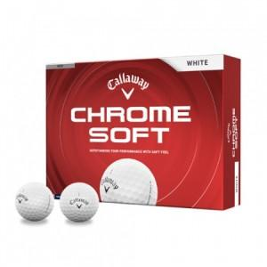

【상세/제작정보】 | 컬러인쇄 문의

【인쇄/포장옵션】 | 풀칼라 / 포장지포장

【공급단가】 | 수량 | 30~ | 60~ | 100~ | 300~ | 500~
*VAT별도 | 단가 | 31,250원 | 30,750원 | 30,000원 | 29,250원 | 28,750원

【상품 URL】 | https://dev.easy1.co.kr:443/src/goods_detail.php?gdno=30554

